Cabos
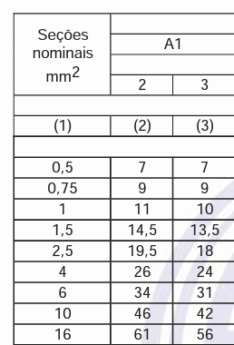

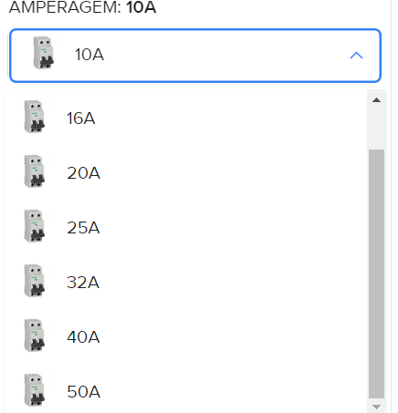

chrome-extension://efaidnbmnnnibpcajpcglclefindmkaj/https://www.guiadaengenharia.com/wp-content/uploads/2019/02/tabelas-completas-5410.pdf

